Tabele zbiorcze
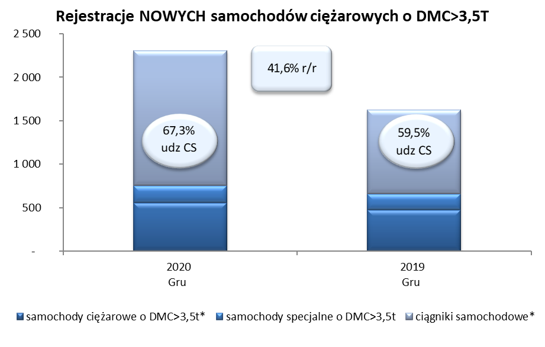
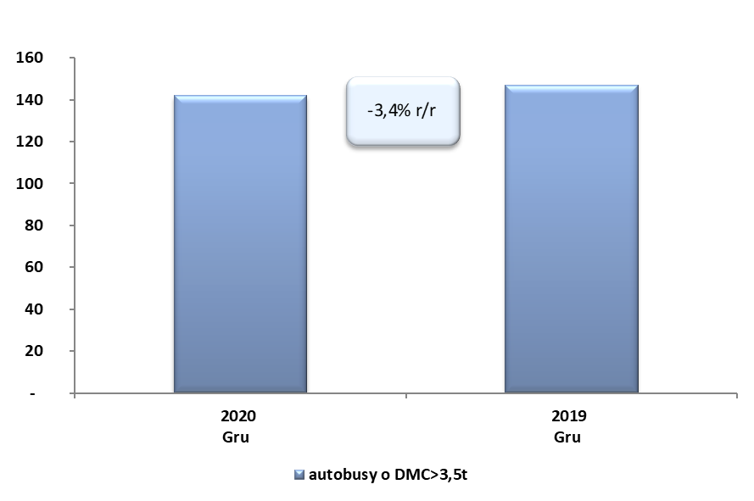
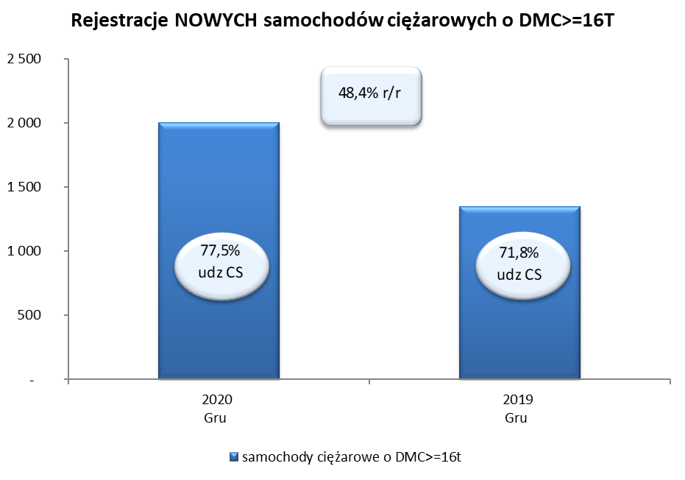
PZPM na podstawie danych CEP (MC) |  |  |  |  |  | 01/07/2021
 |  |  |  |  |  | sztuki
PIERWSZE REJESTRACJE NOWYCH POJAZDÓW UŻYTKOWYCH O DMC>3,5T
 | 2020 Gru | 2019 Gru | % zmiana r/r | 2020 Sty - Gru | 2019 Sty - Gru | % zmiana r/r
SAMOCHODY CIĘŻAROWE - RAZEM | 2,306 | 1,628 | 41.6% | 20,671 | 28,317 | -27.0%
samochody ciężarowe o DMC>3,5t* | 555 | 472 | 17.6% | 4,968 | 6,791 | -26.8%
samochody specjalne o DMC>3,5t | 200 | 188 | 6.4% | 1,238 | 1,254 | -1.3%
ciągniki samochodowe* | 1,551 | 968 | 60.2% | 14,465 | 20,272 | -28.6%
AUTOBUSY - RAZEM | 142 | 147 | -3.4% | 1,485 | 2,471 | -39.9%
RAZEM POJAZDY UŻYTKOWE | 2,448 | 1,775 | 37.9% | 22,156 | 30,788 | -28.0%
*/ Nie uwzgledniono rejestracji własnych marek krajowych producentów

